基本
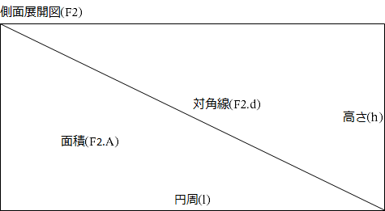
Copyright © 2020 黒い箱の中 All Rights Reserved.
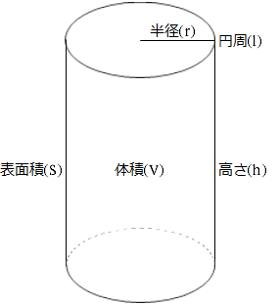
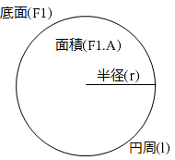

直円柱計算機
No. | メモ | 直円柱 |  |  |  |  |  | 底面(F1) | 側面展開図(F2)
 |  | 半径(r) | 高さ(h) | 表面積(S) | 体積(V) | 円周(l) | 表面積:体積比 (S/V) | 面積(F1.A) | 面積(F2.A) | 対角線(F2.d)
1 |  | 1.000 | 2.000 | 18.850 | 6.283 | 6.283 | 3.000 | 3.142 | 12.566 | 6.594
2 |  | 1.500 | 2.500 | 37.699 | 17.671 | 9.425 | 2.133 | 7.069 | 23.562 | 9.751
3 |  | 2.000 | 3.000 | 62.832 | 37.699 | 12.566 | 1.667 | 12.566 | 37.699 | 12.920
4 |  | 2.500 | 3.500 | 94.248 | 68.722 | 15.708 | 1.371 | 19.635 | 54.978 | 16.093
5 |  | 3.000 | 4.000 | 131.947 | 113.097 | 18.850 | 1.167 | 28.274 | 75.398 | 19.269
6 |  |  |  | 0.000 | 0.000 | 0.000 | #DIV/0! | 0.000 | 0.000 | 0.000
7 |  |  |  | 0.000 | 0.000 | 0.000 | #DIV/0! | 0.000 | 0.000 | 0.000
8 |  |  |  | 0.000 | 0.000 | 0.000 | #DIV/0! | 0.000 | 0.000 | 0.000
9 |  |  |  | 0.000 | 0.000 | 0.000 | #DIV/0! | 0.000 | 0.000 | 0.000
10 |  |  |  | 0.000 | 0.000 | 0.000 | #DIV/0! | 0.000 | 0.000 | 0.000

